MFV do Estado Atual
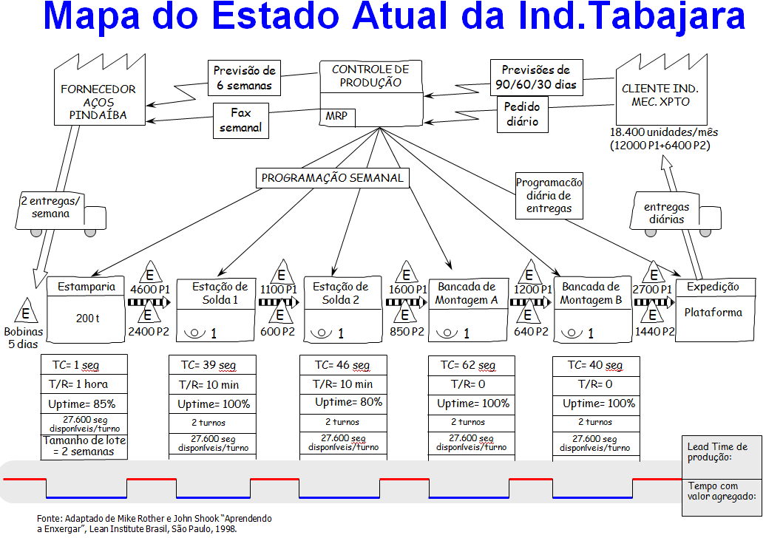

 | Para o fluxo de valor do produto P1:
 |  |  | dias | Lead Time de Produção | c)

b) |  |  | dias | Tempo total sem V.A. |  | segundos
a) |  |  | segundos | Tempo total com V.A. | c)

 |  |  | dia
 |  |  | turnos/dia
 |  |  | horas/turno
 |  |  | segundos/hora
 |  | 0 | segundos/dia

 |  |  | dia = |  | segundos

